Hoja1
 | Control de Calidad

1. Objetivo del control de calidad

Evaluar si el proyecto cumple con los criterios de aceptación definidos en el plan de calidad, documentando el estado actual y las acciones requeridas para corregir desviaciones.

2. Resumen de Cumplimiento de los Criterios de Aceptación

Criterio de Aceptación | Cumplimiento (Sí/No) | Comentarios | Evidencia
Funcionalidad completa de la plataforma | Si | Se desarrollaron los 5 modulos definidos a lo largo del proyecto | 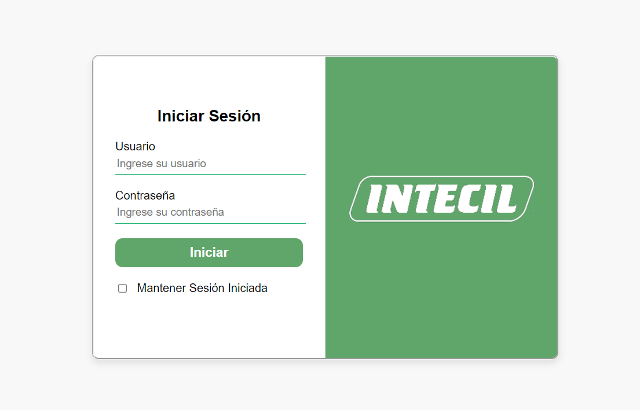
 |  |  | 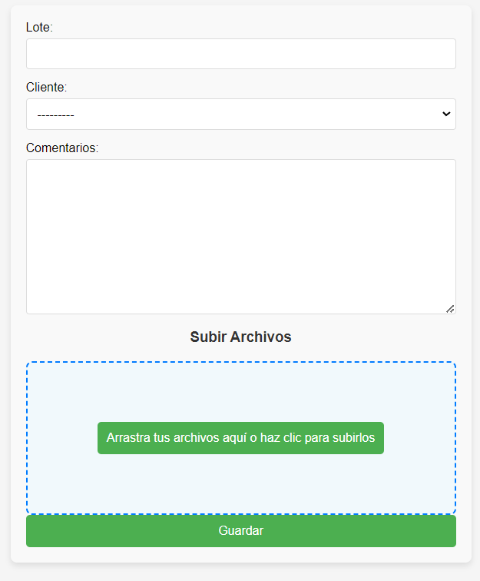

 |  |  | 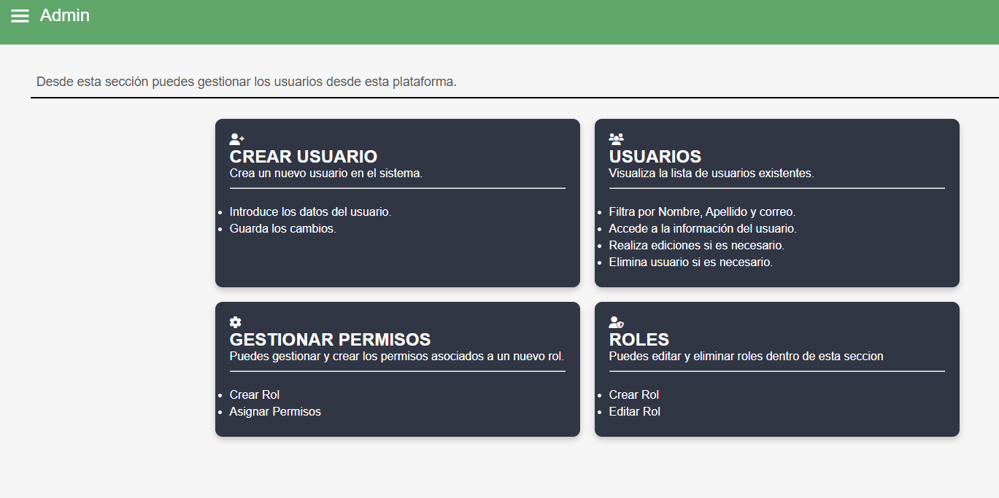
Seguridad | Si | Se desarrolló el login para controlar los accesos a la plataforma, tambien la gestion de roles para que cada usuario pueda acceder a ciertas secciones de la misma

